Graf1
Encuesta de Expectativas Económicas Noviembre 2023
Inflación en el mes ( variaciones en % )
Nro. respuestas: 54 Mediana: 0,2%

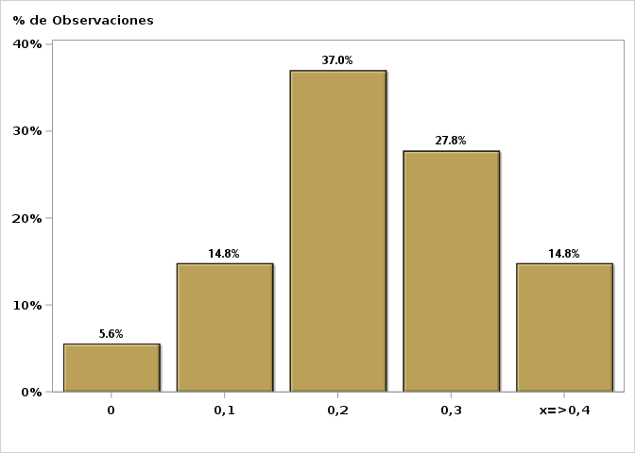

Click para volver al Resumen

Graf2
Encuesta de Expectativas Económicas Noviembre 2023
Inflación en el mes siguiente ( variaciones en % )
Nro. respuestas: 54 Mediana: 0,2%

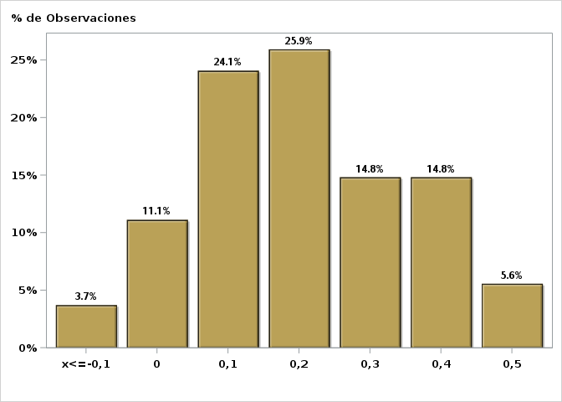

Click para volver al Resumen

Graf3
Encuesta de Expectativas Económicas Noviembre 2023
Inflación en 11 meses ( variaciones en % )
Nro. respuestas: 53 Mediana: 3,3%

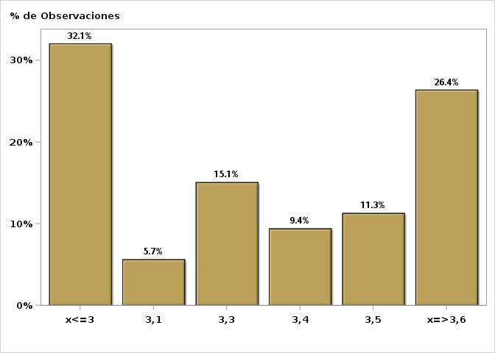

Click para volver al Resumen

Graf4
Encuesta de Expectativas Económicas Noviembre 2023
Inflación en 23 meses ( variaciones en % )
Nro. respuestas: 54 Mediana: 3%

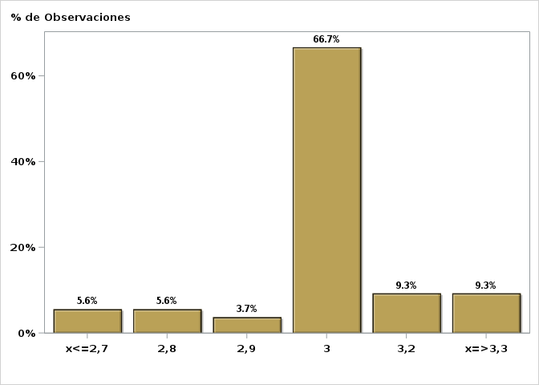

Click para volver al Resumen

Graf5
Encuesta de Expectativas Económicas Noviembre 2023
Inflación en 35 meses ( variaciones en % )
Nro. respuestas: 53 Mediana: 3%

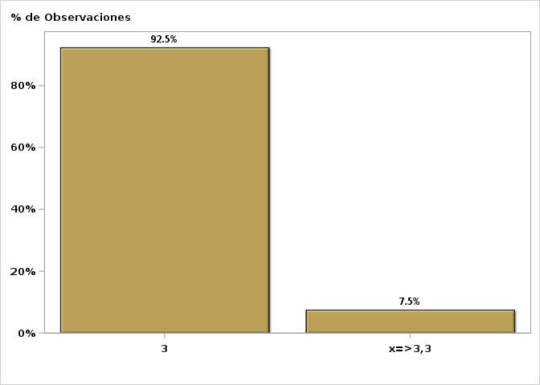

Click para volver al Resumen

Graf6
Encuesta de Expectativas Económicas Noviembre 2023
Inflación diciembre 2024 ( variaciones en % )
Nro. respuestas: 55 Mediana: 3%

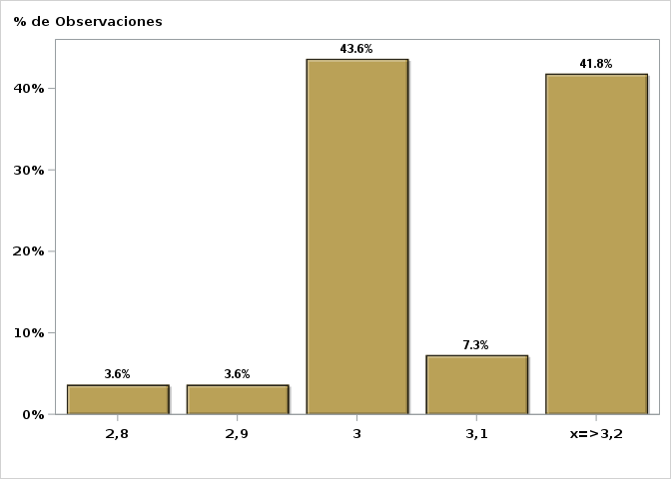

Click para volver al Resumen

Graf7
Encuesta de Expectativas Económicas Noviembre 2023
Inflación diciembre 2025 ( variaciones en % )
Nro. respuestas: 54 Mediana: 3%

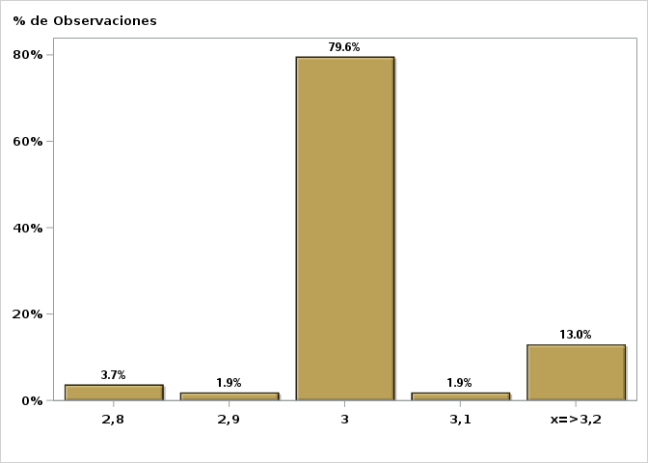

Click para volver al Resumen

Graf8
Encuesta de Expectativas Económicas Noviembre 2023
Inflación sin volátiles en el mes ( variaciones en % )
Nro. respuestas: 40 Mediana: 0,2%

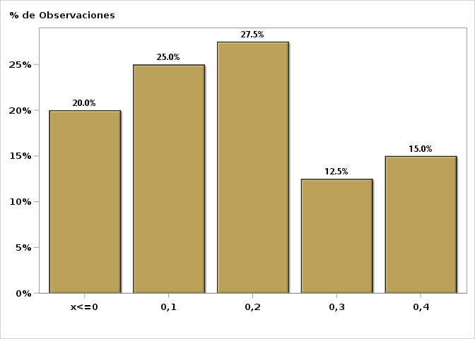

Click para volver al Resumen

Graf9
Encuesta de Expectativas Económicas Noviembre 2023
Inflación sin volátiles en el mes siguiente ( variaciones en % )
Nro. respuestas: 39 Mediana: 0,1%

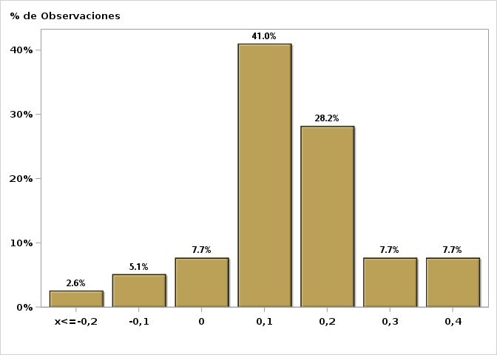

Click para volver al Resumen

Graf10
Encuesta de Expectativas Económicas Noviembre 2023
Inflación sin volátiles en 11 meses ( variaciones en % )
Nro. respuestas: 36 Mediana: 3,4%

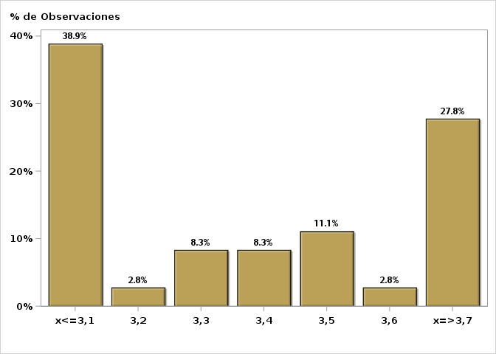

Click para volver al Resumen

Graf11
Encuesta de Expectativas Económicas Noviembre 2023
Inflación sin volátiles en 23 meses ( variaciones en % )
Nro. respuestas: 38 Mediana: 3%

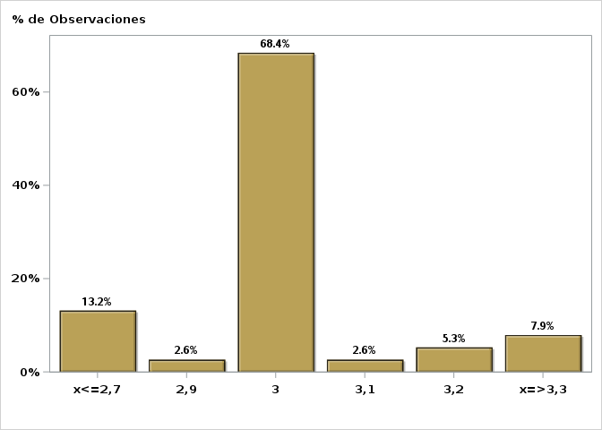

Click para volver al Resumen

Graf12
Encuesta de Expectativas Económicas Noviembre 2023
Inflación sin volátiles en 35 meses ( variaciones en % )
Nro. respuestas: 38 Mediana: 3%

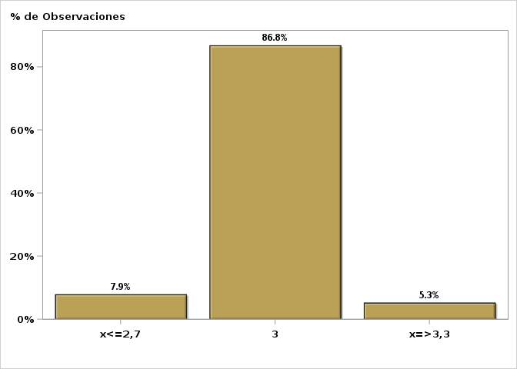

Click para volver al Resumen

Graf13
Encuesta de Expectativas Económicas Noviembre 2023
Inflación sin volátiles diciembre 2024 ( variaciones en % )
Nro. respuestas: 37 Mediana: 3%

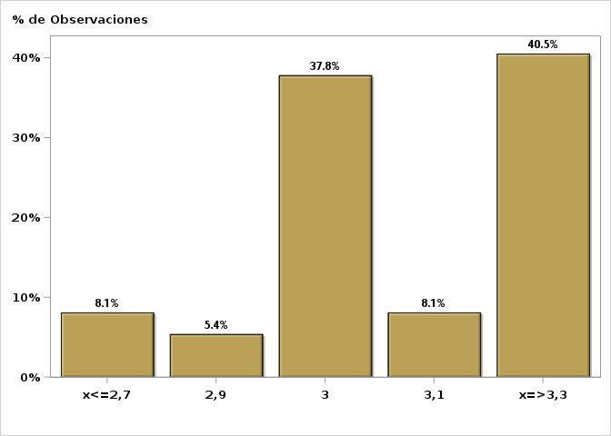

Click para volver al Resumen

Graf14
Encuesta de Expectativas Económicas Noviembre 2023
Inflación sin volátiles diciembre 2025 ( variaciones en % )
Nro. respuestas: 38 Mediana: 3%

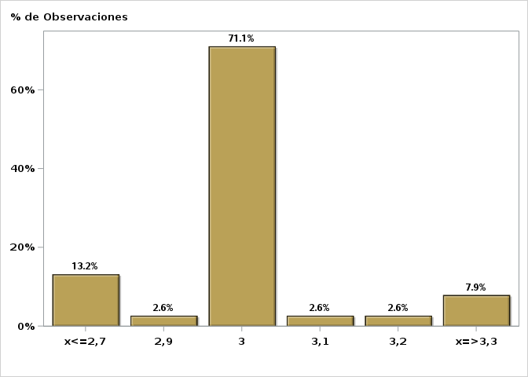

Click para volver al Resumen

Graf15
Encuesta de Expectativas Económicas Noviembre 2023
Tasa de Política Monetaria en la siguiente reunión
Nro. respuestas: 56 Mediana: 8,25%

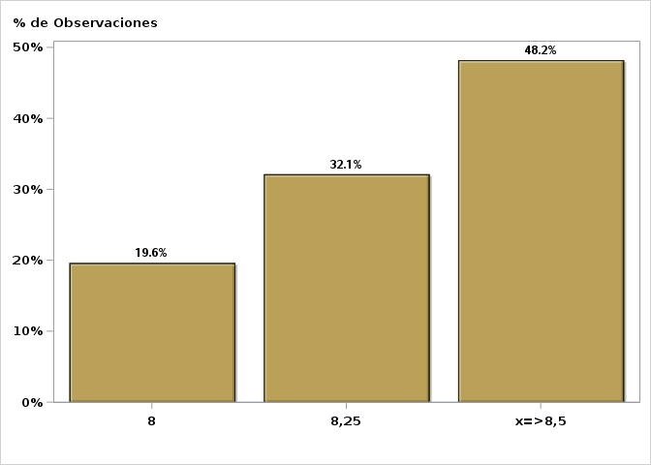

Click para volver al Resumen

Graf16
Encuesta de Expectativas Económicas Noviembre 2023
Tasa de Política Monetaria en la subsiguiente reunión
Nro. respuestas: 55 Mediana: 7,75%

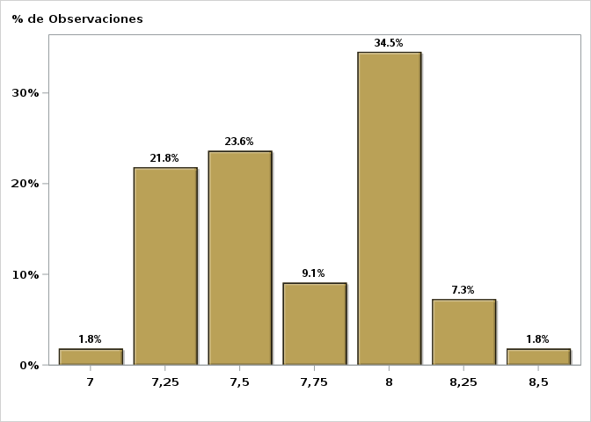

Click para volver al Resumen

Graf17
Encuesta de Expectativas Económicas Noviembre 2023
Tasa de Política Monetaria dentro de 5 meses
Nro. respuestas: 55 Mediana: 7%

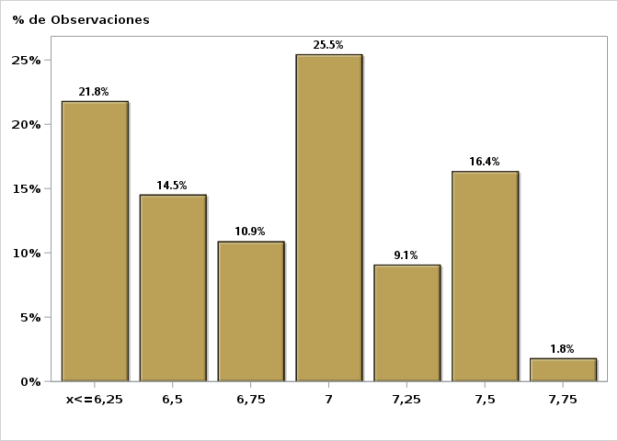

Click para volver al Resumen

Graf18
Encuesta de Expectativas Económicas Noviembre 2023
Tasa de Política Monetaria Diciembre 2024
Nro. respuestas: 55 Mediana: 5%

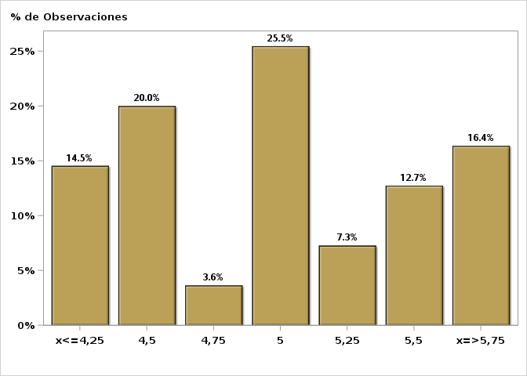

Click para volver al Resumen

Graf19
Encuesta de Expectativas Económicas Noviembre 2023
Tasa de Política Monetaria dentro de 11 meses
Nro. respuestas: 55 Mediana: 5,25%

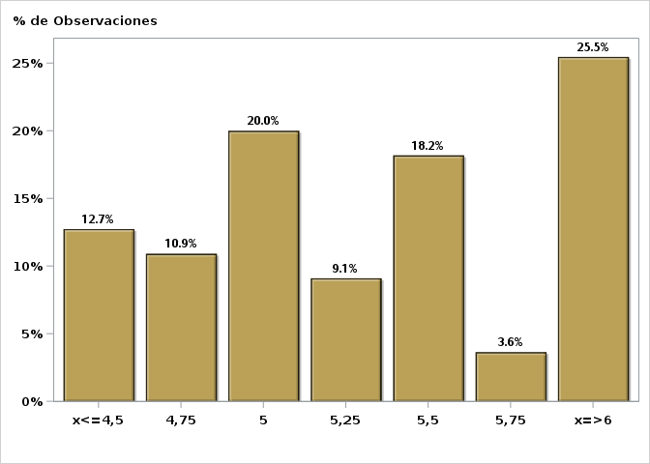

Click para volver al Resumen

Graf20
Encuesta de Expectativas Económicas Noviembre 2023
Tasa de Política Monetaria dentro de 17 meses
Nro. respuestas: 54 Mediana: 4,5%

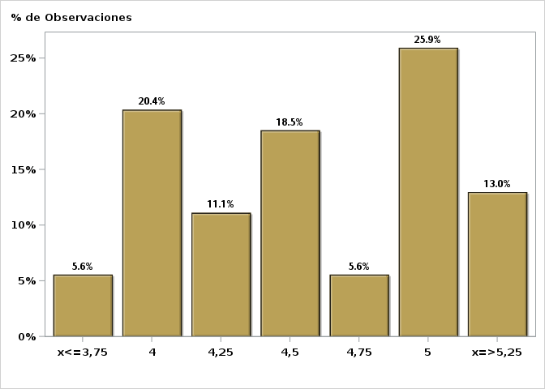

Click para volver al Resumen

Graf21
Encuesta de Expectativas Económicas Noviembre 2023
Tasa de Política Monetaria dentro de 23 meses
Nro. respuestas: 53 Mediana: 4,25%

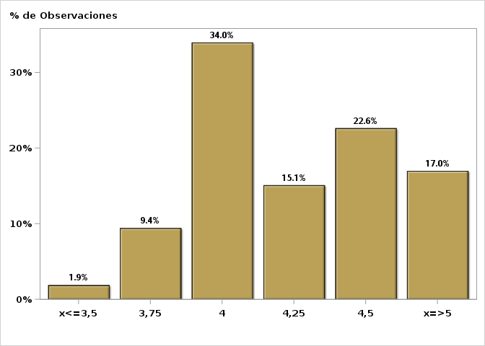

Click para volver al Resumen

Graf22
Encuesta de Expectativas Económicas Noviembre 2023
Tasa de Política Monetaria dentro de 35 meses
Nro. respuestas: 54 Mediana: 4%

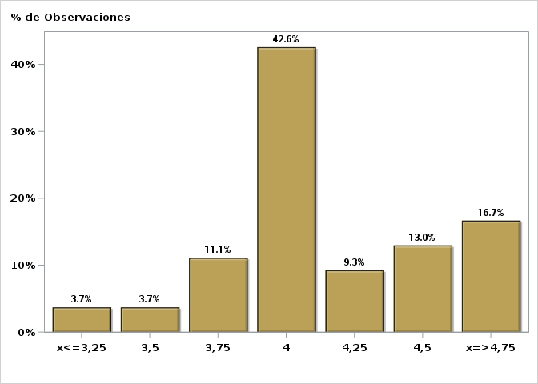

Click para volver al Resumen

Graf23
Encuesta de Expectativas Económicas Noviembre 2023
Tipo de cambio dentro de 2 meses ($ por US$)
Nro. respuestas: 55 Mediana: $885

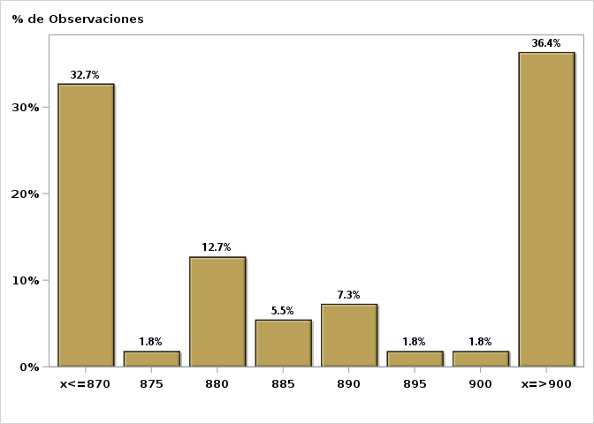

Click para volver al Resumen

Graf24
Encuesta de Expectativas Económicas Noviembre 2023
Tipo de cambio dentro de 11 meses ($ por US$)
Nro. respuestas: 55 Mediana: $850

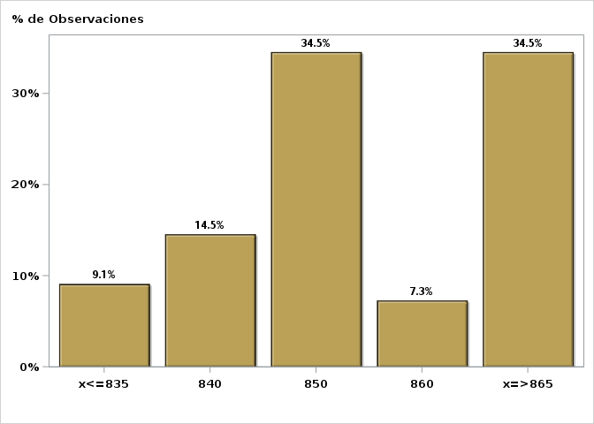

Click para volver al Resumen

Graf25
Encuesta de Expectativas Económicas Noviembre 2023
Tipo de cambio dentro de 23 meses ($ por US$)
Nro. respuestas: 54 Mediana: $850

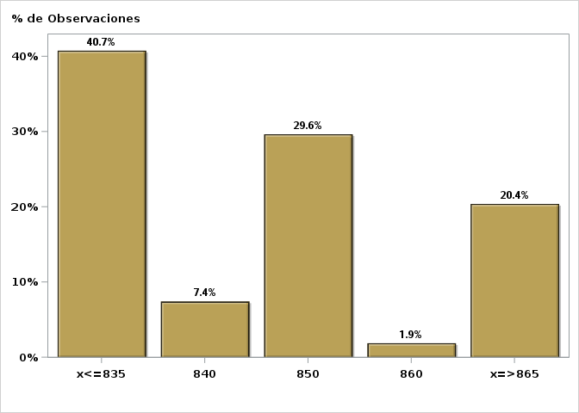

Click para volver al Resumen

Graf26
Encuesta de Expectativas Económicas Noviembre 2023
IMACEC un mes atrás ( variación 12 meses )
Nro. respuestas: 49 Mediana: 0,1%

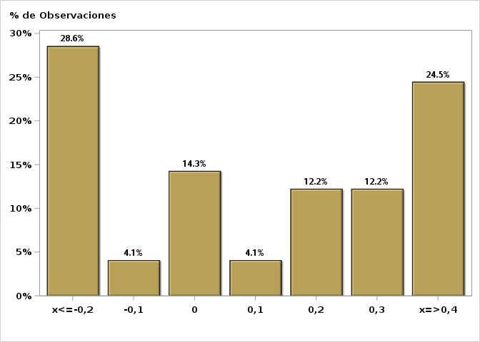

Click para volver al Resumen

Graf27
Encuesta de Expectativas Económicas Noviembre 2023
IMACEC No Minero un mes atrás ( variación 12 meses )
Nro. respuestas: 42 Mediana: 0%

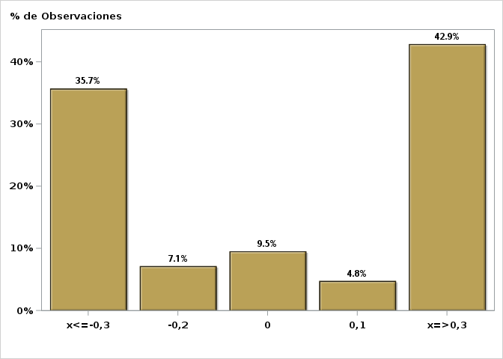

Click para volver al Resumen

Graf28
Encuesta de Expectativas Económicas Noviembre 2023
PIB en trimestre calendario de la encuesta ( variación 12 meses )
Nro. respuestas: 51 Mediana: 0,2%

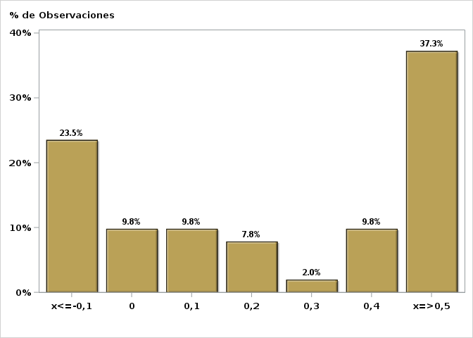

Click para volver al Resumen

Graf29
Encuesta de Expectativas Económicas Noviembre 2023
PIB Año 2023 ( variación 12 meses )
Nro. respuestas: 53 Mediana: -0,3%

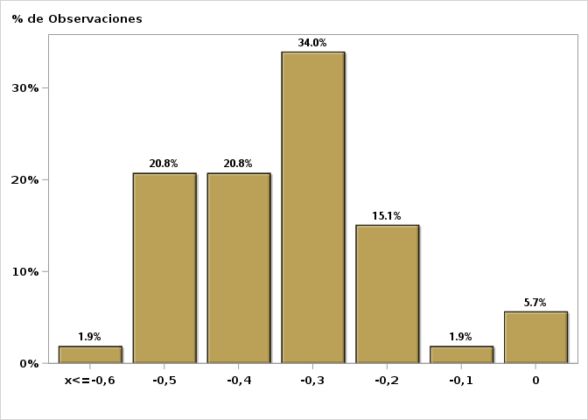

Click para volver al Resumen

Graf30
Encuesta de Expectativas Económicas Noviembre 2023
PIB Año 2024 ( variación 12 meses )
Nro. respuestas: 53 Mediana: 1,7%

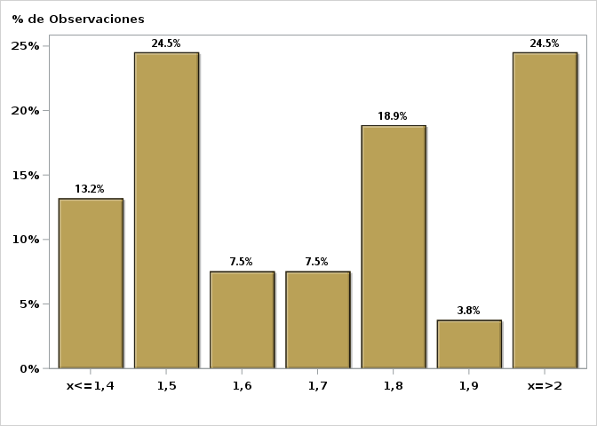

Click para volver al Resumen

Graf31
Encuesta de Expectativas Económicas Noviembre 2023
PIB Año 2025 ( variación 12 meses )
Nro. respuestas: 50 Mediana: 2,3%

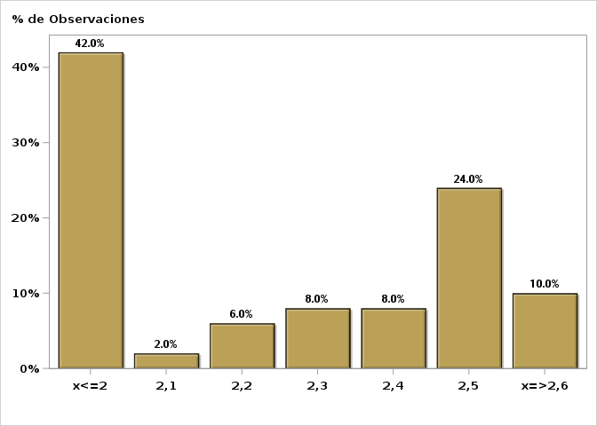

Click para volver al Resumen

Graf32
Encuesta de Expectativas Económicas Noviembre 2023
PIB No Minero en trimestre calendario de la encuesta ( variación 12 meses )
Nro. respuestas: 42 Mediana: 0,1%

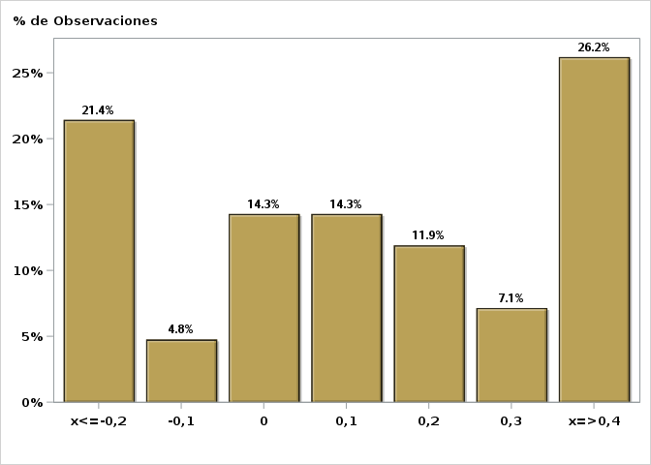

Click para volver al Resumen

Graf33
Encuesta de Expectativas Económicas Noviembre 2023
PIB No Minero Año 2023 ( variación 12 meses )
Nro. respuestas: 41 Mediana: -0,5%

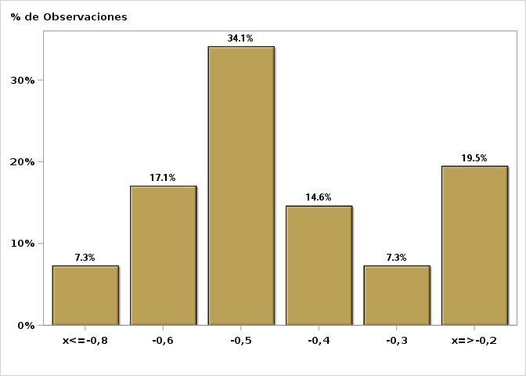

Click para volver al Resumen

Graf34
Encuesta de Expectativas Económicas Noviembre 2023
PIB No Minero Año 2024 ( variación 12 meses )
Nro. respuestas: 41 Mediana: 1,7%

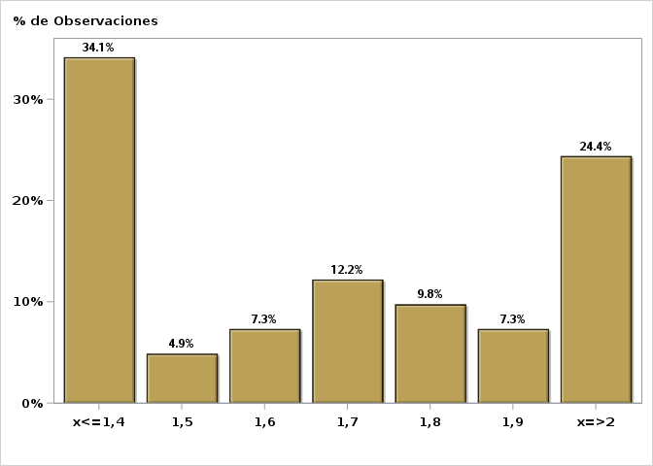

Click para volver al Resumen

Graf35
Encuesta de Expectativas Económicas Noviembre 2023
PIB No Minero Año 2025 ( variación 12 meses )
Nro. respuestas: 40 Mediana: 2,3%

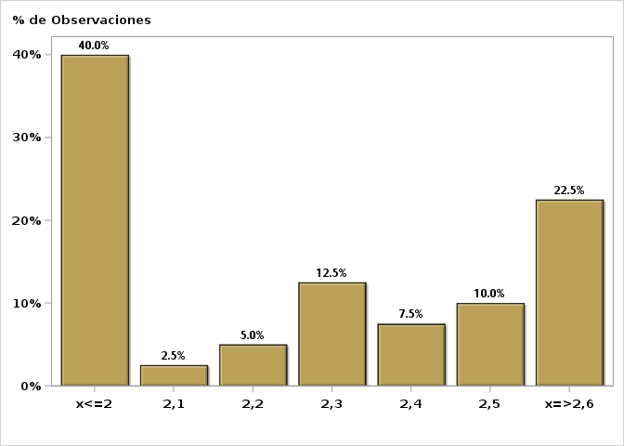

Click para volver al Resumen

Graf36
Encuesta de Expectativas Económicas Noviembre 2023
Consumo de los Hogares e IPSFL Año 2023 ( variación 12 meses )
Nro. respuestas: 41 Mediana: -4,4%

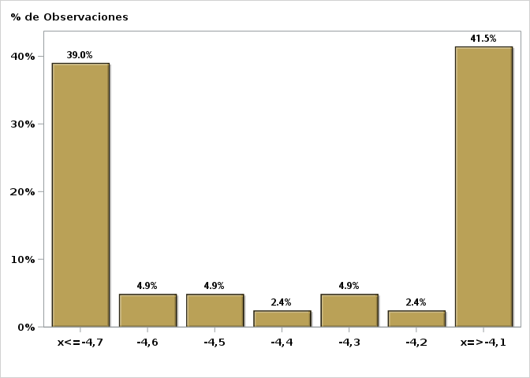

Click para volver al Resumen

Graf37
Encuesta de Expectativas Económicas Noviembre 2023
Consumo de los Hogares e IPSFL Año 2024( variación 12 meses )
Nro. respuestas: 41 Mediana: 1,7%

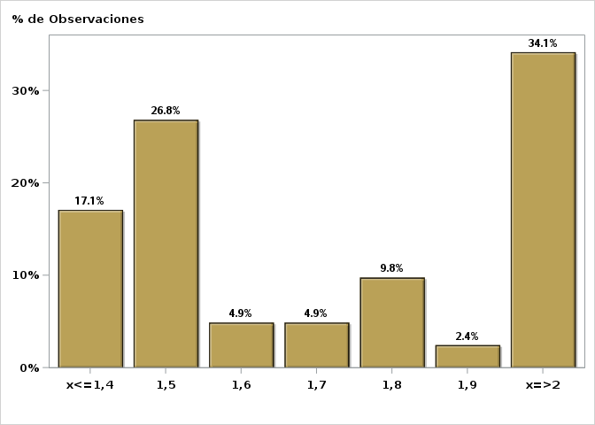

Click para volver al Resumen

Graf38
Encuesta de Expectativas Económicas Noviembre 2023
Formación Bruta de Capital Fijo Año 2023 ( variación 12 meses )
Nro. respuestas: 41 Mediana: -1,5%

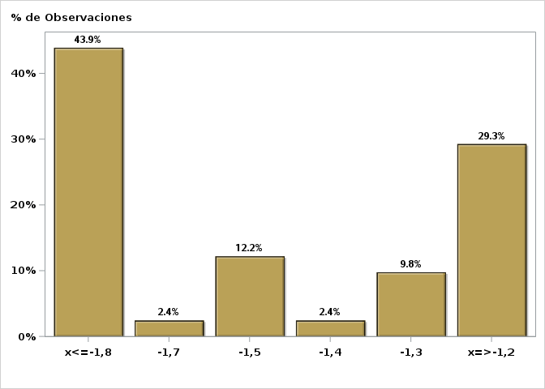

Click para volver al Resumen

Graf39
Encuesta de Expectativas Económicas Noviembre 2023
Formación Bruta de Capital Fijo Año 2024( variación 12 meses )
Nro. respuestas: 41 Mediana: 0,1%

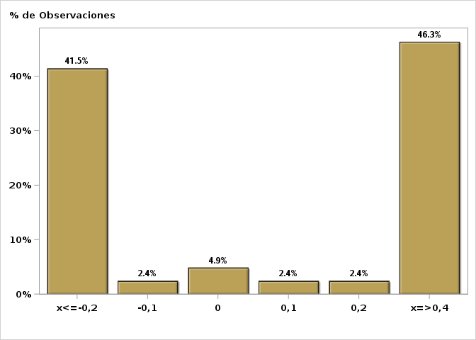

Click para volver al Resumen

Graf40
Encuesta de Expectativas Económicas Noviembre 2023
Inflación promedio a largo plazo ( variación 12 meses )
Nro. respuestas: 43 Mediana: 3%

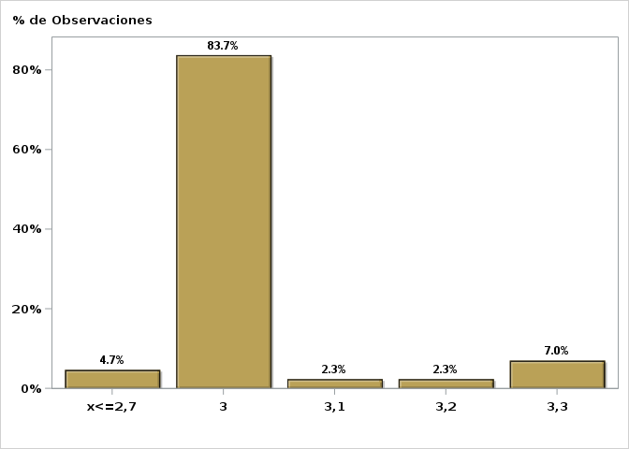

Click para volver al Resumen

Graf41
Encuesta de Expectativas Económicas Noviembre 2023
Tasa de Política Monetaria promedio a largo plazo
Nro. respuestas: 44 Mediana: 4%

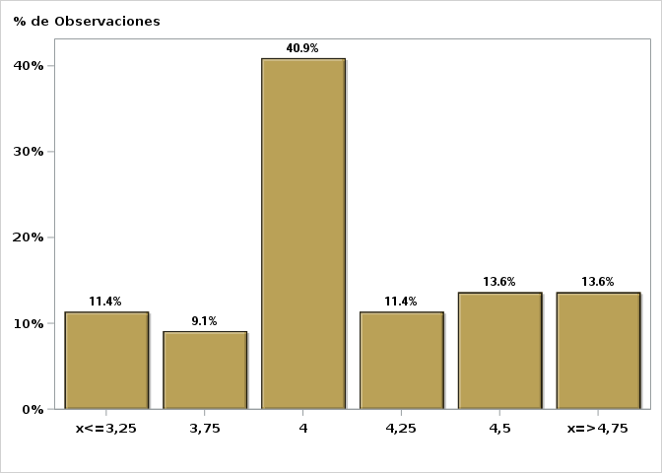

Click para volver al Resumen

Graf42
Encuesta de Expectativas Económicas Noviembre 2023
Tipo de cambio promedio a largo plazo ( variación 12 meses )
Nro. respuestas: 35 Mediana: 1%

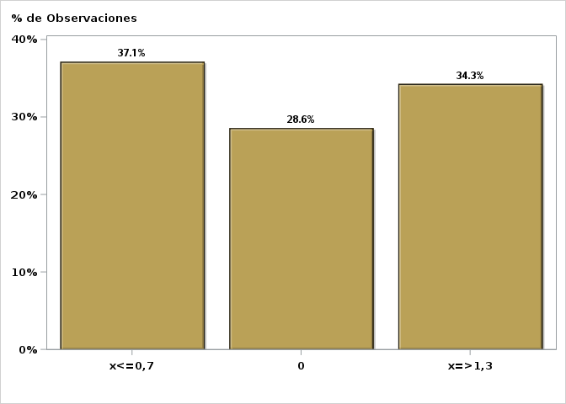

Click para volver al Resumen

Graf43
Encuesta de Expectativas Económicas Noviembre 2023
PIB promedio a largo plazo ( variación 12 meses )
Nro. respuestas: 43 Mediana: 2%

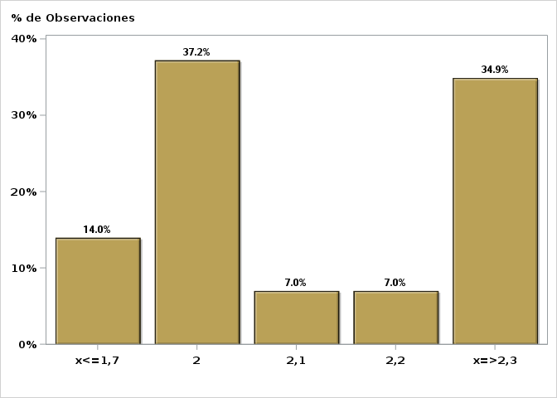

Click para volver al Resumen

